整地等
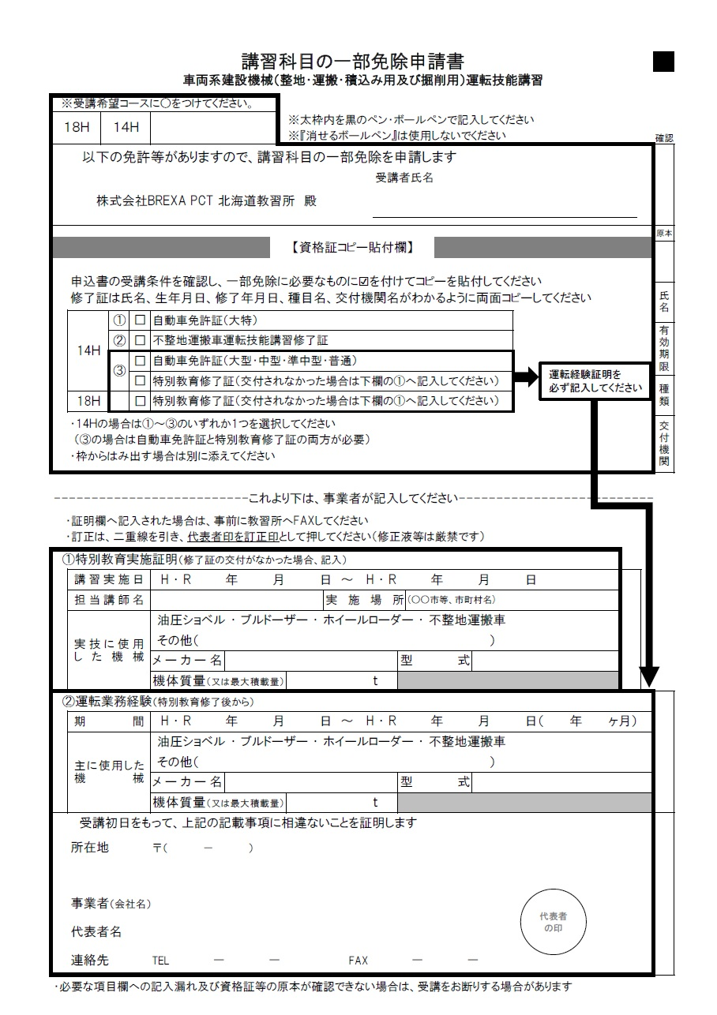
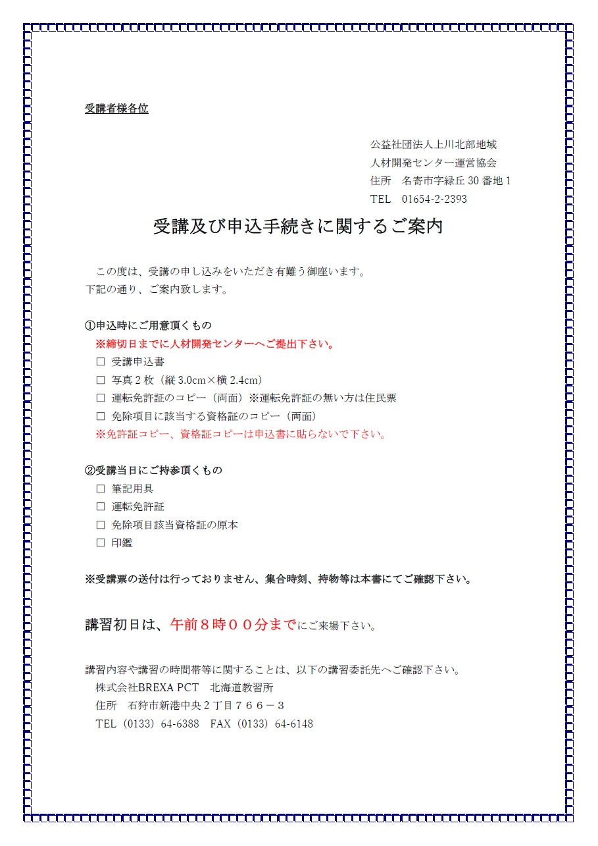
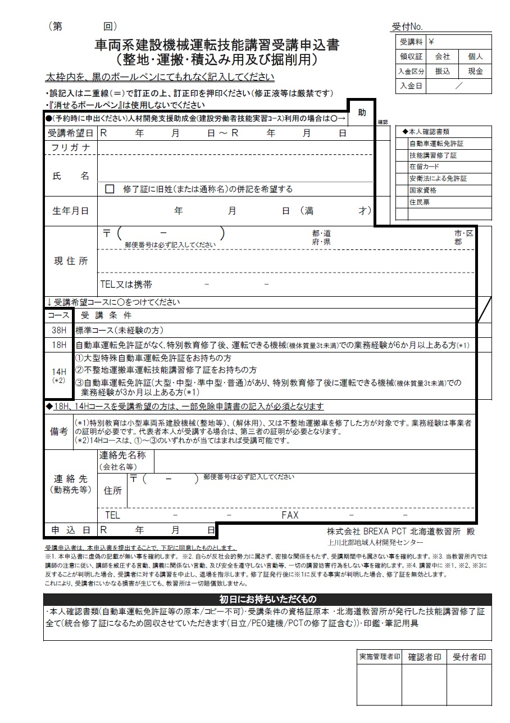
※黄色のセルのみ入力して下さい
受講日 | 2026-11-12 | 2026-11-13
申込日
フリガナ
氏名
生年月日
8 11 12
8 11 13
〒番号
住所
携帯番号

所持免許等

北海
※個人でのお申込みは以降不要です。
会社名
会社〒番号
会社住所
会社電話
会社ファクス
助成金の使用

